Présentation
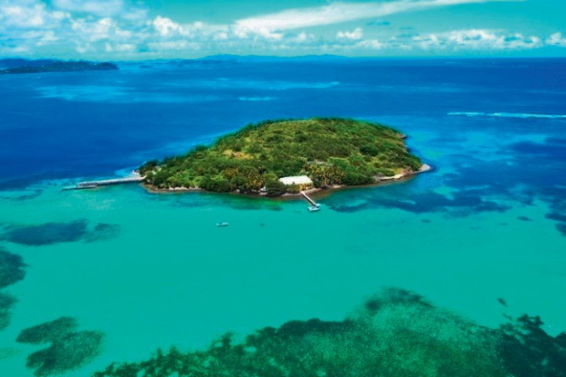
 | Produit : Alimentation autonome en eau pour un site isolé
 |  |  |  | Ilêt Oscar Martinique
 |  |  | Description de la démarche : La méthodologie repose sur l’utilisation d’un logiciel de simulation de système de pompage afin de valider le dimensionnement et le choix des différents équipements de l’installation (pompe, cuve de récupération, etc.). Une étude de conception est ensuite réalisée pour déterminer précisément les besoins énergétiques en fonction du cahier des charges. Enfin, les mesures relevées sur un panneau photovoltaïque permettent de vérifier la compatibilité entre ce dernier et la pompe, assurant ainsi la cohérence et la fiabilité du système proposé.

L’objectif de cette activité est de définir une solution d’autonomie énergétique du système de récupération d’eau en respectant le cahier des charges.

 |  | un site isolé sans accès direct au réseau d’eau potable, un gîte pouvant accueillir 11 personnes doit disposer d’une solution autonome pour répondre aux besoins en eau de ses occupants. Comment mettre en place un système de récupération d’eau de pluie efficace et durable

Données
 |  |  |  |  |  | Tenir compte des: - conditions climatiques locales - des contraintes techniques de l’île, - et des exigences sanitaires ? Ce projet doit allier autonomie, respect de l’environnement et confort des usagers.
Tableau 1 : Usage intérieur (Utilisation d'eau) par personne

Remplir la chasse d'eau des WC |  |  | 40 L
Laver les sols |  |  | 10 L
Autres usages |  |  | 10 L

 |  | Total | 60 L
 |  |  |  |  |  | Son objectif est d’éviter une augmentation de la capacité de son parc de batteries.
STOCKAGE
Citerne | 5000 L | Autonomie | 7j | Personnes | 11 |  | Tableau 2: Tableau comparatif des technologies de pompes hydrauliques.
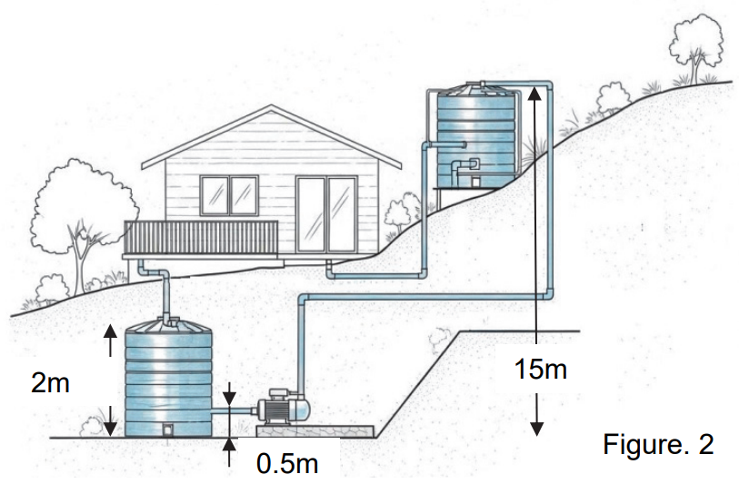
Récupération d'eau de pluie et stockage | Récupération d'eau de la toiture, goutière, filtre etc … |  |  |  |  |  | Critères | Pompe immergée | Pompe de surface
Refouler l'eau vers la citerne | 0.5bar | 0.12 l/s |  |  |  |  | Amorçage | Toujours noyée → pas de problème | Risque de désamorçage si prise d’air
Production d'energie sans batterie |  |  |  |  |  |  | Installation | Plus simple (pas d’aspiration, juste | Nécessite aspiration + refoulement
 |  |  |  |  |  |  |  | refoulement) | étanches
 |  |  |  |  |  |  | Bruit | Silencieuse (dans l’eau) | Bruit perceptible du moteur
 |  |  |  |  |  |  | Entretien | Nécessite de sortir la pompe de la | Accessible immédiatement
 |  |  |  |  |  |  |  | cuve
 |  |  |  |  |  |  | Prix | Plus élevée | Plus économique
 |  |  |  |  |  |  | Fiabilité | Très fiable (pas de désamorçage) | Dépend du bon amorçage et des joints

Réponses découverte produit
· Compléter le tableau multi-critériels ci-dessous pour choisir la technologie de la pompe.
Mettre +1 si le critère est respecté, sinon indiquer 0. | Pompe immergée | Pompe de surface | • Relever la problématique sociétale ainsi que la solution proposée pour y répondre. Pouvoir alimenter en haut des îlets isolés pendant 7 jours tout en diminuant l'impact environnemental
(Critères et Exigences du Sysml ) |  |  | • Identifier le besoin journalier en eau non potable du gîte et justifier les choix définis par les critères de performances de l’exigence « 1.1 » : Stocker l’eau distribuée.
 |  |  | Consommation par jour |  | Autonomie nécessaire
 |  |  | 660 l/j |  | 7.5757575758 j
Critère : Bruit | 1 | 0 | On remarque que la capacité de stockage n'est pas suffisante pour 11 personnes en fonction du besoin maximal. On peut admettre la solution dans le cas ou la consommation n'est pas maximale en permanence
Critère : coût | 0 | 1
Critère : maintenance | 0 | 1
Critère : installation | 1 | 1
Critère : d’exploitation (amorçage) | 1 | 0
Critère : de fiabilité | 1 | 0
Total | 4 | 3
 |  |  | 0.4 m^3/h | 0.11111111111 l/s
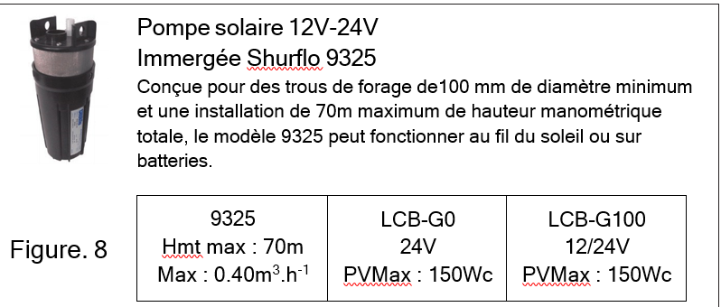
· Déduire la technologie la plus adaptée.
On remarque que selon les critères du sysml la technologie qui corresponds le mieux aux contraintes est la pompe immergée le débit demandé est de 0,12l/s elle peut amener 0,11l/s ce qui est tolérable et elle peut monter de l'eau jusqu'à 70mCE et le point culminant de la citerne est à 14,5m les pertes de charges ne pouront pas être supérieure à 55,5 m. elle peut aussi fonctionner au fil du soleil comme demandé

Réponses simulation
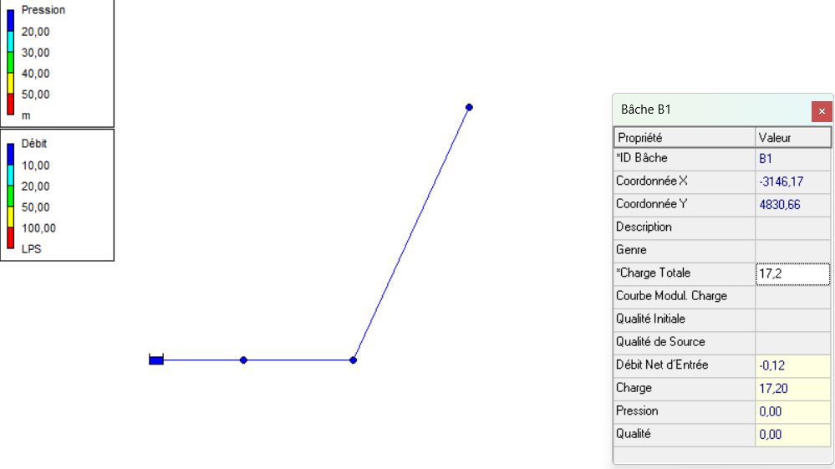
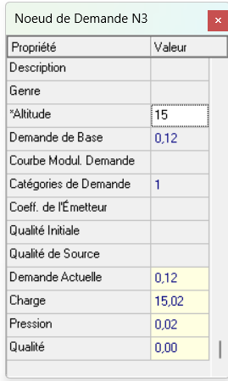
 |  |  |  | • Analyser les résultats obtenus et indiquer quelle est la simulation qui permet de répondre aux contraintes du projet .

 |  |  |  | On peut remarquer que la courbe caractéristique 2 ne permet pas d'avoir de la pression suffisante au nœud N3

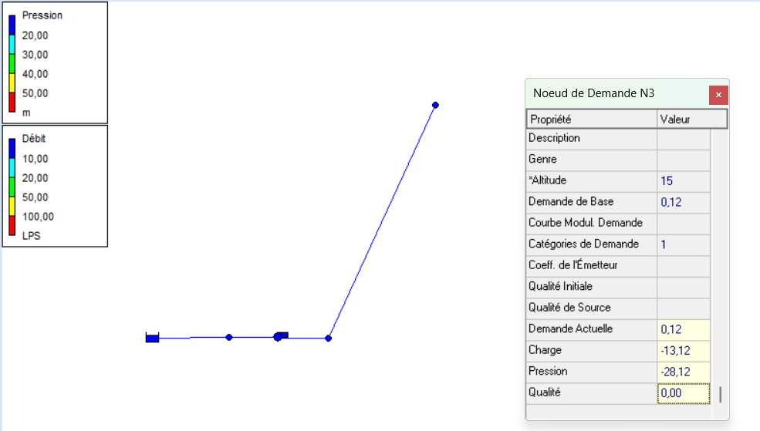
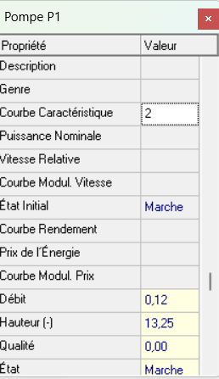

· Relever la valeur de la charge de la bâche pour laquelle la pression en N3 est quasiment nulle.

On peut remarquer qu'il faut une charge de 17,2 dans la bâche 1 pour avoir une pression quasi nulle au Nœud N3

• Déduire les caractéristiques hydrauliques de la pompe sachant qu’elle est de type immergé : HMT (hauteur manométrique totale pour ce projet) en mCE (mètre de colonne d’eau), et débit en l.s-1 sur le logiciel de simulation

 |  |  |  | Tandis que la courbe caractéristique 1 permet d'avoir de la pression suffisante au nœud N3

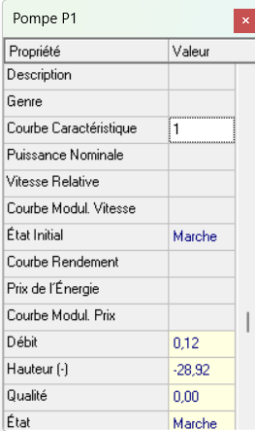
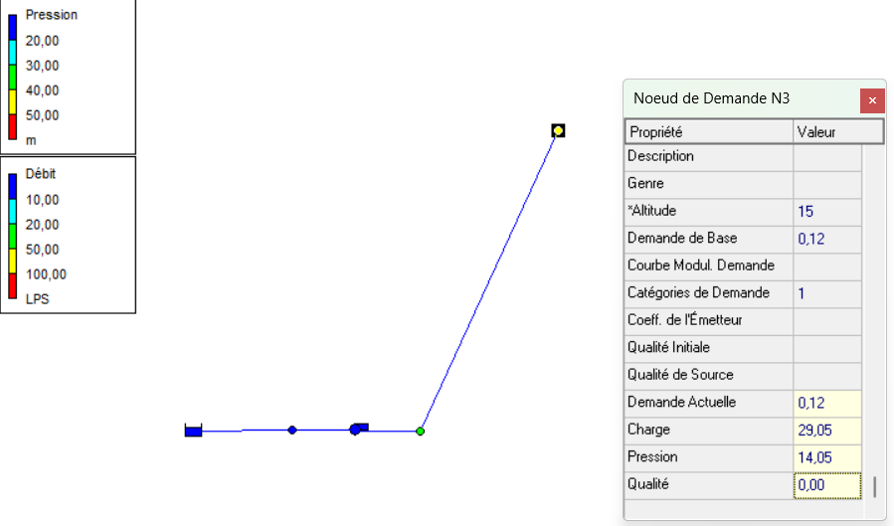
Il faut donc une pompe qui puisse alimenter le point haut de la citerne de stockage avec une pression en haut de la citerne de 0,5 bar soit environs 5mCE plus la hauteur qui permet d'avoir 0 bar en pression au Nœud3 c'est-à-dire 17,2mCE ce qui nous donne une pompe qui doit pouvoir compenser 22,2mCE avec un débit de 0,12l/s

• Relever le débit et la pression obtenus en N3 lors de la simulation, puis les exprimer en l.h-1puis en bar.

La pression au nœud 3 est de | 14.05 mCE | Le débit N3 | 0.12 l/s
La pression au nœud 3 est de | 1.4322120285 bar | Le débit N3 | 3.3333333333E-05 l/h

 |  |  |  | Il faudra donc privilégier la caractéristique 1 pour la pompe

Réponses Conception
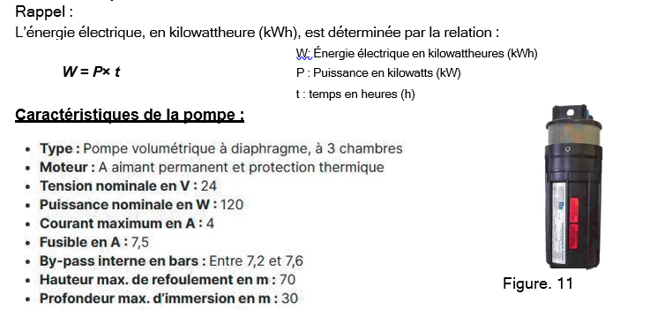
• Déterminer l’énergie consommée par celle-ci en vous aidant du dossier ressources.

 |  | Tableau 3 : Données d’ensoleillement quotidiennes du site :
 |  |  | Mois | Irradiation (kWh.m-2) | Température moyenne (°C)
 |  |  | Janvier | 6.36 | 25.5
 |  |  | Février | 6.84 | 25.3
 |  |  | Mars | 7.38 | 25.5
 |  |  | Avril | 6.64 | 26.0
 |  |  | Mai | 6.4 | 26.5
 |  |  | Juin | 6.14 | 26.9
 |  |  | Juillet | 6.23 | 26.9
 |  |  | Aout | 6.44 | 27.2
 |  |  | Septembre | 6.5 | 27.5
 |  |  | Octobre | 6.37 | 27.2
 |  |  | Novembre | 6.17 | 26.7
 |  |  | Décembre | 5.97 | 26.1 | On prendra le mois le plus défavorable
 |  |  | Annuelle | 6.45 | 26.4

 | Tableau 4 : COMPORTEMENT LORS DE CONDITIONS DE TEST STANDARD (STC : 1000W.m-2, 25°C, AM 1.5)
 |  |  | SW 240 | SW 245 | SW 250 | SW 255
 | Puissance au point de | Pmax | 240 | 245 | 250 | 255
 | puissance maximale (Wc)
 | Tension à vide (V) | Uoc | 37.2 | 37.5 | 37.6 | 37.8
 | Tension au point de puissance | Umpp | 30.2 | 30.8 | 30.8 | 31.1
 | maximale (V)
 | Courant de court circuit (A) | Isc | 8.44 | 8.49 | 8.64 | 8.73
 | Courant au point de puissance | Impp | 7.96 | 7.96 | 8.12 | 8.20
 | maximale (A)

